Описание уровней
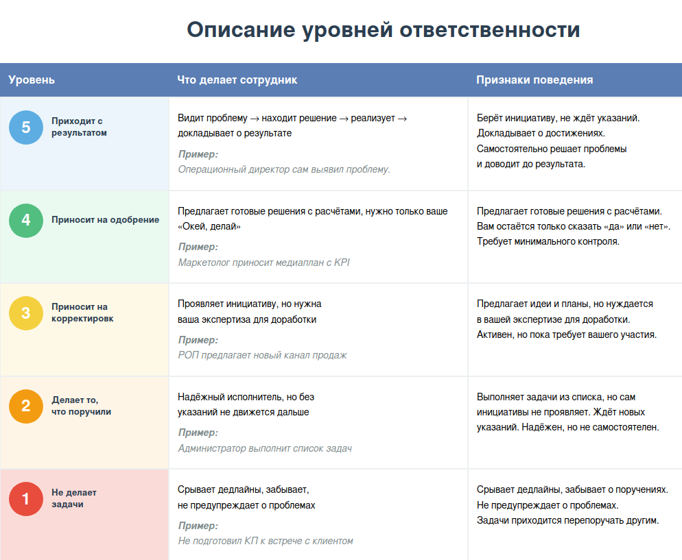
Лестница ответственности сотрудников

Сделайте копию этого документа.

Здесь две страницы: - На первой — описание уровней ответственности, чтобы вам было удобней "ранжировать" своих сотрудников. - На второй — таблица для заполнения и шпаргалка по уровням, чтобы быстро свериться.

Заполняйте таблицу, чтобы увидеть, кому из ваших сотрудников сейчас не хватает ответственности, и понять, как перевести их на следующий уровень.

Ваша таблица
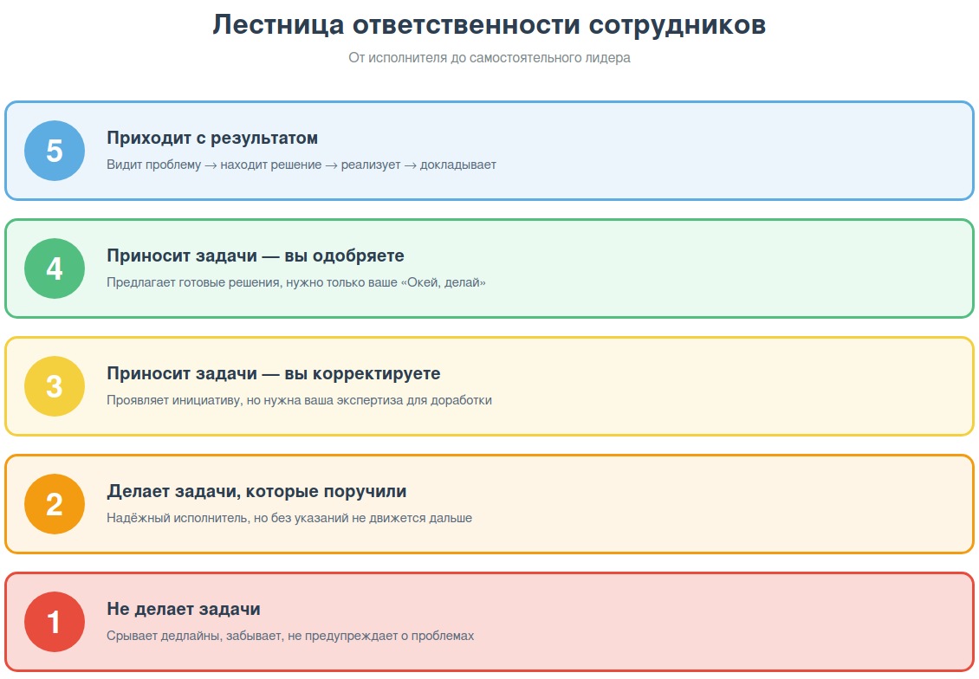
Лестница ответственности сотрудников

Сделайте копию этого документа. Заполните таблицу.

- Выберите 3–5 ключевых сотрудников. - Сравните их поведение с уровнями «Лестницы ответственности» (подсказка справа 👉🏻). - Поставьте уровень от 1 до 5. - Приведите короткий пример из практики, который подтверждает этот уровень. - Отметьте, что можно сделать, чтобы сотрудник поднялся на следующую ступень. Важно: Оценивайте не «в целом хороший/плохой сотрудник», а конкретные проявления поведения в задачах.

Цель: поднимать каждого сотрудника на ступеньку выше.

Сотрудник | Должность | Уровень от 1 до 5 | Признаки в поведении | Пример ситуации | План перехода на следующую ступень

